画面遷移図
画面遷移図
共通情報 | システム名 |  | 作成者 | 林春翔
 | 工程名 |  | 作成日付 | 2024-10-16
 | ドキュメント名 |  | バージョン | v1.0
書誌情報 | 書誌名称 |  | 更新者
 | 概要 |  | 更新日付

【G11】
商品詳細

戻る
注文内容を変えたい場合

【G12】
ホーム
【G13】
カート
【G14】
購入確認画面

【G2】
会員登録
【G3】
会員登録完了

初めてなら
ユーザーログイン
【G5】
商品登録
【G8】
商品登録完了

【G1】
認証
管理者ログイン
【G4】
管理者ホーム
【G6】
商品更新
【G9】
商品更新完了

【G7】
商品削除
【G10】
商品削除完了
 |  | ログアウト

画面レイアウト図
画面レイアウト定義
共通情報 |  | システム名 | プロテイン |  |  |  |  |  |  |  |  |  |  |  | 作成者 | ○○ ○○
 |  | 工程名 | システム設計 |  |  |  |  |  |  |  |  |  |  |  | 作成日付 | 2024-10-16
 |  | ドキュメント名 | 画面設計書 |  |  |  |  |  |  |  |  |  |  |  | バージョン | v1.0
書誌情報 |  | 書誌名 | 画面レイアウト |  |  |  |  |  |  |  |  |  |  |  | 更新者
 |  | 画面ID | G1 |  | 画面の名称 |  | 認証 |  |  |  |  |  |  |  | 更新日付
 |  | 概要 | ログイン、
レイアウト図 |  |  |  |  |  |  |  |  |  |  |  | 操作手順
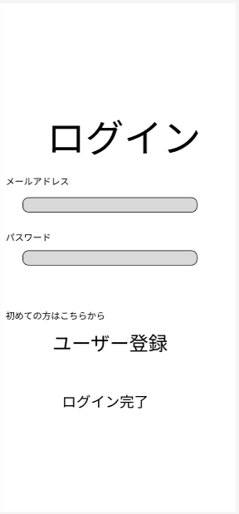
 |  |  |  |  |  |  |  |  |  |  |  |  | 1.メールアドレスとパスワードをを入力してログインする
 |  |  |  |  |  |  |  |  |  |  |  |  | 2.初めての方はユーザー登録をクリックして登録する。
 |  |  |  |  |  |  |  |  |  |  |  |  | 3.ログイン完了したらホーム画面に遷移する。
②

③

④

⑤

使用する部品
識別ID | ラベル |  | 入力／表示 | 部品の種類 |  | 表示桁数 | 入力桁数 | データ型 | 文字種 | 初期表示 | 設定元 |  | 設定先 | 説明
① | ログイン |  | 表示 | ラベル |  |  |  |  |  |  |  |  |  | 画面のタイトルを表示する。
② | メールアドレス |  | 入力 | テキストボックス |  |  | 30 | 文字列 |  |  |  |  |  | メールアドレスを入力する。
③ | パスワード |  | 入力 | テキストボックス |  |  | 20 | 文字列 |  |  |  |  |  | パスワードを入力する。
④ | ユーザー登録 |  | 表示 | ボタン |  |  |  |  |  |  |  |  |  | ユーザー登録画面に遷移する。
⑤ | ログイン完了 |  | 表示 | ボタン |  |  |  |  |  |  |  |  |  | ホーム画面に遷移する。

画面レイアウト図 (2)
画面レイアウト定義
共通情報 |  | システム名 | プロテイン |  |  |  |  |  |  |  |  |  |  |  | 作成者 |  | ○○ ○○
 |  | 工程名 | システム設計 |  |  |  |  |  |  |  |  |  |  |  | 作成日付 |  | 2024-10-16
 |  | ドキュメント名 | 画面設計書 |  |  |  |  |  |  |  |  |  |  |  | バージョン |  | v1.0
書誌情報 |  | 書誌名 | 画面レイアウト |  |  |  |  |  |  |  |  |  |  |  | 更新者
 |  | 画面ID | G2 |  | 画面の名称 |  | ユーザー登録画面 |  |  |  |  |  |  |  | 更新日付
 |  | 概要 | ユーザー登録を行う画面。
レイアウト図 |  |  |  |  |  |  |  |  |  |  |  | 操作手順
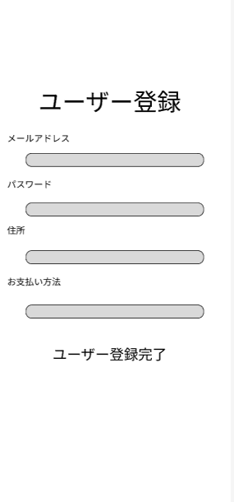

②
③
 |  |  |  |  |  |  |  |  |  |  |  |  | 1.新規ユーザー登録
 |  |  |  |  |  |  |  |  |  |  |  |  | 2.登録するメールアドレスを入力
 |  |  |  |  |  |  |  |  |  |  |  |  | 3.ログイン時のパスワードを入力
 |  |  |  |  |  |  |  |  |  |  |  |  | 4.住所を入力
④
 |  |  |  |  |  |  |  |  |  |  |  |  | 5.お支払い方法を選択

⑤

⑥
 |  |  |  |  |  |  |  |  |  |  |  |  |  |  |  | 。

使用する部品
識別ID | ラベル |  | 入力／表示 | 部品の種類 |  | 表示桁数 | 入力桁数 | データ型 | 文字種 | 初期表示 | 設定元 |  | 設定先 | 説明
① | ユーザー登録 |  | 表示 | ラベル |  |  |  |  |  |  |  |  |  | 画面のタイトルを表示する。
② | メールアドレス |  | 入力 | テキストボックス |  |  | 30 | 文字列 |  |  |  |  |  | メールアドレスを入力する。
③ | パスワード |  | 入力 | テキストボックス |  |  | 20 | 文字列 |  |  |  |  |  | パスワードを入力する。
④ | 住所 |  | 入力 | ボタン |  |  |  | 文字列 |  |  |  |  |  | ユーザー登録画面に遷移する。
⑤ | お支払い方法 |  | 表示 | セレクトボックス |  |  |  |  |  |  |  |  |  | カード、現金、コンビニで選べる。
⑥ | ユーザー登録完了 |  | 表示 | ボタン |  |  |  |  |  |  |  |  |  | ログイン画面G1に遷移する。

画面レイアウト図 (3)
画面レイアウト定義
共通情報 |  | システム名 | プロテイン |  |  |  |  |  |  |  |  |  |  |  | 作成者 |  | 伊藤 大将
 |  | 工程名 | システム設計 |  |  |  |  |  |  |  |  |  |  |  | 作成日付 |  | 2024-10-16
 |  | ドキュメント名 | 画面設計書 |  |  |  |  |  |  |  |  |  |  |  | バージョン |  | v1.0
書誌情報 |  | 書誌名 | 画面レイアウト |  |  |  |  |  |  |  |  |  |  |  | 更新者
 |  | 画面ID | G3 |  | 画面の名称 |  | ホーム画面 |  |  |  |  |  |  |  | 更新日付
 |  | 概要 | 検索、絞り込み、商品一覧画面。
レイアウト図 |  |  |  |  |  |  |  |  |  |  |  | 操作手順
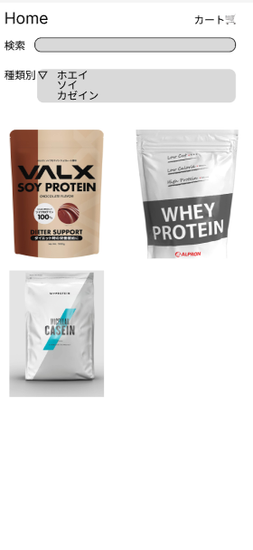
①
 |  |  |  |  |  |  |  |  |  |  |  | １, カート内のページに遷移
③
②
 |  |  |  |  |  |  |  |  |  |  |  | ２，ほしい商品を検索する
 |  |  |  |  |  |  |  |  |  |  |  | ３，検索した商品を種類別に分ける
 |  |  |  |  |  |  |  |  |  |  |  | ４，ほしい商品を探し、その商品画面に遷移する。

➃
➃

➃

 |  |  |  |  |  |  |  |  |  |  |  |  |  |  |  | 。

使用する部品
識別ID | ラベル |  | 入力／表示 | 部品の種類 |  | 表示桁数 | 入力桁数 | データ型 | 文字種 | 初期表示 | 設定元 |  | 設定先 | 説明
① | カート |  | 表示 | ボタン |  |  |  |  |  |  |  |  |  | カートの画面に遷移する
② | 検索 |  | 入力 | テキストボックス |  |  | 30 | 文字列 |  |  |  |  |  | 商品を検索する
③ | 種類別 |  | 表示 | リストボックス |  |  |  |  |  |  |  |  |  | 種類別に絞り込みができる
④ | 商品 |  | 表示 | ボタン |  |  |  |  |  |  |  |  |  | 商品を表示する

画面レイアウト図 (4)
画面レイアウト定義
共通情報 |  | システム名 | プロテイン |  |  |  |  |  |  |  |  |  |  |  | 作成者 |  | ○○ ○○
 |  | 工程名 | システム設計 |  |  |  |  |  |  |  |  |  |  |  | 作成日付 |  | 2024-10-16
 |  | ドキュメント名 | 画面設計書 |  |  |  |  |  |  |  |  |  |  |  | バージョン |  | v1.0
書誌情報 |  | 書誌名 | 画面レイアウト |  |  |  |  |  |  |  |  |  |  |  | 更新者
 |  | 画面ID | G4 |  | 画面の名称 |  | 商品画面 |  |  |  |  |  |  |  | 更新日付
 |  | 概要 | 選択した商品の説明、カートに追加したり購入したりできる画面
レイアウト図 |  |  |  |  |  |  |  |  |  |  |  | 操作手順
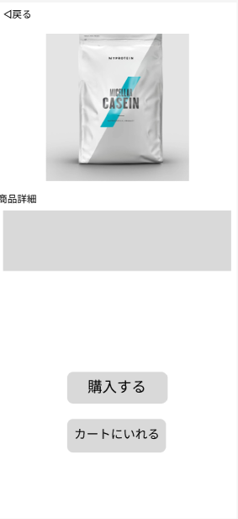
①

②
 |  |  |  |  |  |  |  |  |  |  |  |  | 1.ホームに画面に遷移
 |  |  |  |  |  |  |  |  |  |  |  |  | 2.商品画像表示
 |  |  |  |  |  |  |  |  |  |  |  |  | 3.商品説明表示
 |  |  |  |  |  |  |  |  |  |  |  |  | 4.購入画面に遷移
 |  |  |  |  |  |  |  |  |  |  |  |  | 5.カート画面に遷移
③

 |  |  |  |  |  |  |  |  |  |  |  |  |  |  |  | 。
④

⑤

使用する部品
識別ID | ラベル |  | 入力／表示 | 部品の種類 |  | 表示桁数 | 入力桁数 | データ型 | 文字種 | 初期表示 | 設定元 |  | 設定先 | 説明
① | 戻る |  | 表示 | ボタン |  |  |  |  |  |  |  |  |  | ホーム画面に戻る
② | 商品 |  | 表示 | ラベル
③ | 商品説明 |  | 表示 | ラベル |  | 100 |  |  |  |  |  |  |  | 商品の説明が書かれている。
④ | 購入する |  | 表示 | ボタン |  |  |  |  |  |  |  |  |  | G6に遷移する
⑤ | カートに入れる |  | 表示 | ボタン |  |  |  |  |  |  |  |  |  | G5に遷移する

画面レイアウト図 (5)
画面レイアウト定義
共通情報 |  | システム名 | プロテイン |  |  |  |  |  |  |  |  |  |  |  | 作成者 |  | 伊藤 大将
 |  | 工程名 | システム設計 |  |  |  |  |  |  |  |  |  |  |  | 作成日付 |  | 2024-10-16
 |  | ドキュメント名 | 画面設計書 |  |  |  |  |  |  |  |  |  |  |  | バージョン |  | v1.0
書誌情報 |  | 書誌名 | 画面レイアウト |  |  |  |  |  |  |  |  |  |  |  | 更新者
 |  | 画面ID | G5 |  | 画面の名称 |  | カート画面 |  |  |  |  |  |  |  | 更新日付
 |  | 概要 | カートに入っている商品の削除、数量の変更、購入ができる画面。
レイアウト図 |  |  |  |  |  |  |  |  |  |  |  | 操作手順
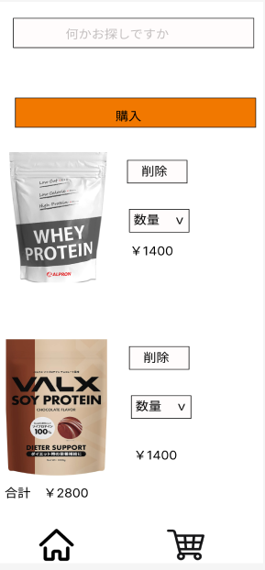
 |  |  |  |  |  |  |  |  |  |  |  | １，カートの中身を確認する
 |  |  |  |  |  |  | ② |  |  |  |  | ２，購入をする
 |  |  |  |  |  |  |  |  |  |  |  | 3.削除ボタン
 |  |  |  |  |  |  |  |  |  |  |  | 4.数量選択
 |  |  |  |  |  |  |  |  |  |  |  | 5.ホームに遷移
 |  |  |  |  |  |  |  | ③ |  |  |  | 6.カートに遷移

 |  |  |  |  |  |  |  | ④

 |  |  |  |  |  |  | ③

 |  |  |  |  |  |  | ④ |  |  |  |  |  |  |  |  | 。

 |  |  |  |  |  |  | ⑥

 |  | ⑤

使用する部品
識別ID | ラベル |  | 入力／表示 | 部品の種類 |  | 表示桁数 | 入力桁数 | データ型 | 文字種 | 初期表示 | 設定元 |  | 設定先 | 説明
① | 検索 |  | 入力 | ラベル |  |  |  |  |  |  |  |  |  | 商品の検索をすることができる
② | 購入 |  | 表示 | ボタン |  |  |  |  |  |  |  |  |  | G6に遷移する
③ | 削除 |  | 表示 | ボタン |  |  |  |  |  |  |  |  |  | 商品の削除ができる
④ | 数量 |  | 表示 | リストボックス |  |  |  |  |  |  |  |  |  | 数量の変更ができる
⑤ | ホーム |  | 表示 | ボタン |  |  |  |  |  |  |  |  |  | G3に遷移する
⑥ | カート |  | 表示

画面レイアウト図 (6)
共通情報 |  | システム名 | プロテイン |  |  |  |  |  |  |  |  |  |  |  | 作成者 |  | 伊藤 大将
 |  | 工程名 | システム設計 |  |  |  |  |  |  |  |  |  |  |  | 作成日付 |  | 2024-10-16
 |  | ドキュメント名 | 画面設計書 |  |  |  |  |  |  |  |  |  |  |  | バージョン |  | v1.0
書誌情報 |  | 書誌名 | 画面レイアウト |  |  |  |  |  |  |  |  |  |  |  | 更新者
 |  | 画面ID | G6 |  | 画面の名称 |  | 購入画面 |  |  |  |  |  |  |  | 更新日付
 |  | 概要 | 購入確定画面。
レイアウト図 |  |  |  |  |  |  |  |  |  |  |  | 操作手順

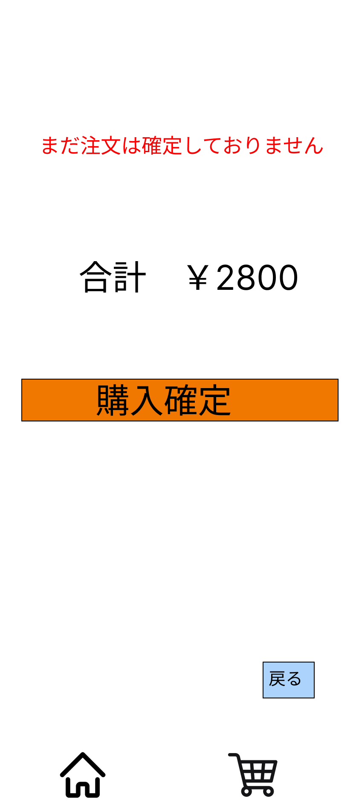
 |  |  |  |  |  |  |  |  |  |  |  | １，注文できてないことを表示
 |  |  |  |  |  |  |  |  |  |  |  | ２， 合計金額を表示
 |  |  |  |  |  |  |  |  |  |  |  | 3, 確認できたら購入確定ボタンを押す
 |  |  |  |  |  |  |  |  |  |  |  | 4, 前の画面に遷移
 |  |  |  |  |  |  |  |  |  |  |  | 5.,カート画面に遷移
 |  | ② |  |  |  |  |  |  |  |  |  | 6, ホーム画面に遷移
 |  |  |  |  |  |  | ③

 |  |  |  |  |  | ④ |  |  |  |  |  |  |  |  |  | 。

 |  |  |  |  |  | ⑤
 |  | ⑥

使用する部品
識別ID | ラベル |  | 入力／表示 | 部品の種類 |  | 表示桁数 | 入力桁数 | データ型 | 文字種 | 初期表示 | 設定元 |  | 設定先 | 説明
① | 商品確認喚起 |  | 表示 | ラベル |  |  |  |  |  |  |  |  |  | 画面のタイトルを表示する
② | 合計金額 |  | 表示 | ラベル |  |  |  |  |  |  |  |  |  | 合計金額を表示する
③ | 購入確定ボタン |  | 表示 | ボタン |  |  |  |  |  |  |  |  |  | 購入を確定させる
④ | 戻る |  | 表示 | ボタン |  |  |  |  |  |  |  |  |  | 前の画面に遷移する
⑤ | 買い物に戻る |  | 表示 | ボタン |  |  |  |  |  |  |  |  |  | 買い物画面に遷移する
⑥ | ホームに戻る |  | 表示 | ボタン |  |  |  |  |  |  |  |  |  | ホーム画面に遷移する

画面レイアウト図 (7)
共通情報 |  | システム名 | プロテイン |  |  |  |  |  |  |  |  |  |  |  | 作成者 | ○○ ○○
 |  | 工程名 | システム設計 |  |  |  |  |  |  |  |  |  |  |  | 作成日付 | 2024-10-16
 |  | ドキュメント名 | 画面設計書 |  |  |  |  |  |  |  |  |  |  |  | バージョン | v1.0
書誌情報 |  | 書誌名 | 画面レイアウト |  |  |  |  |  |  |  |  |  |  |  | 更新者
 |  | 画面ID | G7 |  | 画面の名称 |  | 購入画面 |  |  |  |  |  |  |  | 更新日付
 |  | 概要 | 管理者ホーム画面
レイアウト図 |  |  |  |  |  |  |  |  |  |  |  | 操作手順

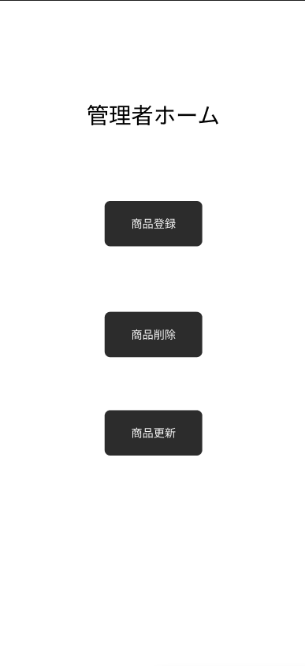
②
 |  |  |  |  |  |  |  |  |  |  |  | １、商品登録をする際は、①を選択する。
 |  |  |  |  |  |  |  |  |  |  |  | ２，商品削除をする際は、②を選択する。
 |  |  |  |  |  |  |  |  |  |  |  | ３，商品更新をする際は、③を選択する。

③

④

使用する部品
識別ID | ラベル |  | 入力／表示 | 部品の種類 |  | 表示桁数 | 入力桁数 | データ型 | 文字種 | 初期表示 | 設定元 |  | 設定先 | 説明
① | 管理者ホーム |  | 表示 | ラベル |  |  |  |  |  |  |  |  |  | 画面のタイトルを表示する
② | 商品登録 |  | 表示 | ボタン |  |  |  |  |  |  |  |  |  | 商品登録ボタンを押すと、商品登録画面に遷移。
③ | 商品削除 |  | 表示 | ボタン |  |  |  |  |  |  |  |  |  | 商品削除ボタンを押すと、商品削除画面に遷移する。
④ | 商品更新 |  | 表示 | ボタン |  |  |  |  |  |  |  |  |  | 商品更新ボタンを押すと、商品好更新画面ｎ遷移する。

画面レイアウト図 (8)
画面レイアウト定義
共通情報 |  | システム名 | プロテイン |  |  |  |  |  |  |  |  |  |  |  | 作成者 |  | ○○ ○○
 |  | 工程名 | システム設計 |  |  |  |  |  |  |  |  |  |  |  | 作成日付 |  | 2024-10-16
 |  | ドキュメント名 | 画面設計書 |  |  |  |  |  |  |  |  |  |  |  | バージョン |  | v1.0
書誌情報 |  | 書誌名 | 画面レイアウト |  |  |  |  |  |  |  |  |  |  |  | 更新者
 |  | 画面ID | G2 |  | 画面の名称 |  | ユーザー登録画面 |  |  |  |  |  |  |  | 更新日付
 |  | 概要 | 商品登録を行う画面。
レイアウト図 |  |  |  |  |  |  |  |  |  |  |  | 操作手順

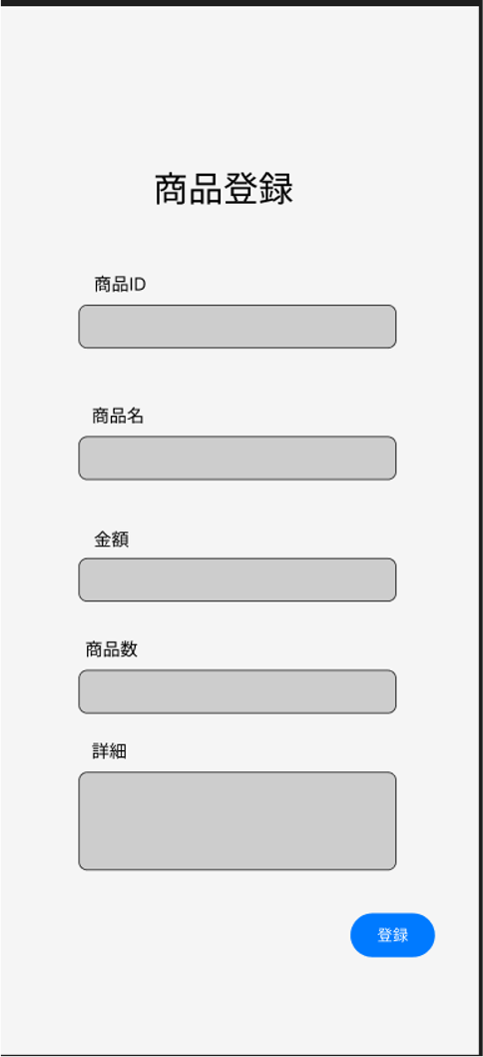
②
③
 |  |  |  |  |  |  |  |  |  |  |  |  | 1.登録する商品の商品IDを入力
 |  |  |  |  |  |  |  |  |  |  |  |  | 2.登録する商品の商品名を入力
 |  |  |  |  |  |  |  |  |  |  |  |  | 3.登録する商品の金額を入力
 |  |  |  |  |  |  |  |  |  |  |  |  | 4登録する商品の数を入力
④
 |  |  |  |  |  |  |  |  |  |  |  |  | 5.登録する商品の詳細を入力
 |  |  |  |  |  |  |  |  |  |  |  |  | 6.登録ボタンを押す
⑤

⑥
 |  |  |  |  |  |  |  |  |  |  |  |  |  |  |  | 。
⑦

使用する部品
識別ID | ラベル |  | 入力／表示 | 部品の種類 |  | 表示桁数 | 入力桁数 | データ型 | 文字種 | 初期表示 | 設定元 |  | 設定先 | 説明
① | 商品登録 |  | 表示 | ラベル |  |  |  |  |  |  |  |  |  | 画面のタイトルを表示する。
② | 商品ID |  | 表示 | ラベル |  |  | 30 | 文字列 |  |  |  |  |  | 商品IDを表示する。
③ | 商品名 |  | 入力 | テキストボックス |  |  | 20 | 文字列 |  |  |  |  |  | 商品名を入力する。
④ | 金額 |  | 入力 | テキストボックス |  |  | 10 | 文字列 |  |  |  |  |  | 金額を入力する。
⑤ | 商品数 |  | 入力 | テキストボックス |  |  | 10 | 文字列 |  |  |  |  |  | 商品数を入力する。
⑥ | 詳細 |  | 入力 | テキストボックス |  |  | 255 | 文字列 |  |  |  |  |  | 商品詳細を入力する。
⑦ | 登録 |  | 表示 | ボタン |  |  |  |  |  |  |  |  |  | 登録ボタンを押すと、完了画面に遷移する。

画面レイアウト図 (9)
共通情報 |  | システム名 | プロテイン |  |  |  |  |  |  |  |  |  |  |  | 作成者 | ○○ ○○
 |  | 工程名 | システム設計 |  |  |  |  |  |  |  |  |  |  |  | 作成日付 | 2024-10-16
 |  | ドキュメント名 | 画面設計書 |  |  |  |  |  |  |  |  |  |  |  | バージョン | v1.0
書誌情報 |  | 書誌名 | 画面レイアウト |  |  |  |  |  |  |  |  |  |  |  | 更新者
 |  | 画面ID | G7 |  | 画面の名称 |  | 商品削除画面 |  |  |  |  |  |  |  | 更新日付
 |  | 概要 | 商品削除画面
レイアウト図 |  |  |  |  |  |  |  |  |  |  |  | 操作手順

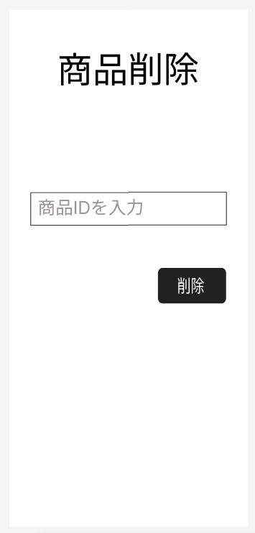
 |  |  |  |  |  |  |  |  |  |  |  | １，削除したい商品IDを入力する
 |  |  |  |  |  |  |  |  |  |  |  | ２，削除ボタンを押す

③

使用する部品
識別ID | ラベル |  | 入力／表示 | 部品の種類 |  | 表示桁数 | 入力桁数 | データ型 | 文字種 | 初期表示 | 設定元 |  | 設定先 | 説明
① | 商品削除 |  | 表示 | ラベル |  |  |  |  |  |  |  |  |  | 画面のタイトルを表示する
② | 商品ID入力 |  | 入力 | テキストボックス |  |  |  | 文字列 |  |  |  |  |  | 商品IDを入力する
③ | 削除ボタン |  | 表示 | ボタン |  |  |  |  |  |  |  |  |  | 削除を確定させる

画面レイアウト図 (10)
共通情報 |  | システム名 | プロテイン |  |  |  |  |  |  |  |  |  |  |  | 作成者 | ○○ ○○
 |  | 工程名 | システム設計 |  |  |  |  |  |  |  |  |  |  |  | 作成日付 | 2024-10-16
 |  | ドキュメント名 | 画面設計書 |  |  |  |  |  |  |  |  |  |  |  | バージョン | v1.0
書誌情報 |  | 書誌名 | 画面レイアウト |  |  |  |  |  |  |  |  |  |  |  | 更新者
 |  | 画面ID | G7 |  | 画面の名称 |  | 商品削除画面 |  |  |  |  |  |  |  | 更新日付
 |  | 概要 | 商品削除画面
レイアウト図 |  |  |  |  |  |  |  |  |  |  |  | 操作手順
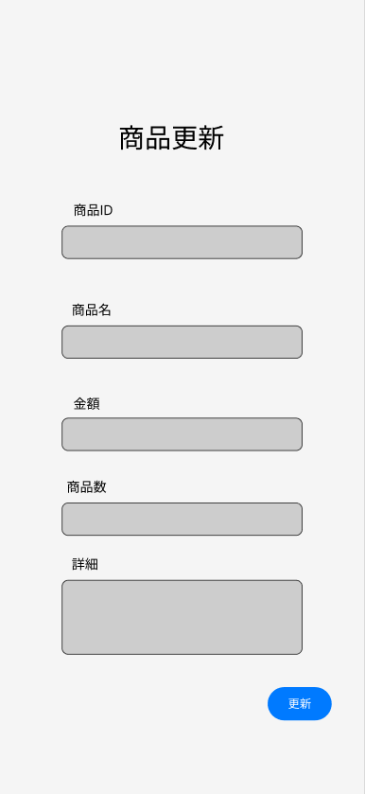
 |  |  |  |  |  |  |  |  |  |  |  | １，更新したい商品IDを入力する
 |  |  |  |  |  |  |  |  |  |  |  | ２，更新したい商品名を入力する
 |  |  |  |  |  |  |  |  |  |  |  | ３．更新したい金額を入力する
 |  |  |  |  |  |  |  |  |  |  |  | ４．更新したい商品数を入力する
 |  |  |  |  |  |  |  |  |  |  |  | ５．更新したい詳細を入力する
 |  |  |  |  |  |  |  |  |  |  |  | ６．更新ボタンを押す

③

④

⑤
⑦
⑥

使用する部品
識別ID | ラベル |  | 入力／表示 | 部品の種類 |  | 表示桁数 | 入力桁数 | データ型 | 文字種 | 初期表示 | 設定元 |  | 設定先 | 説明
① | 商品更新 |  | 表示 | ラベル |  |  |  |  |  |  |  |  |  | 画面のタイトルを表示する
② | 商品ID |  | 入力 | テキストボックス |  |  |  | 文字列 |  |  |  |  |  | 商品IDを入力する
③ | 商品名 |  | 表示 | ボタン |  |  |  |  |  |  |  |  |  | 商品名を入力する
④ | 金額 |  | 入力 | テキストボックス |  |  |  | 文字列 |  |  |  |  |  | 金額を入力する
⑤ | 商品数 |  | 入力 | テキストボックス |  |  |  | 文字列 |  |  |  |  |  | 商品数を入力する
⑥ | 詳細 |  | 入力 | テキストボックス |  |  | 500 | 文字列 |  |  |  |  |  | 商品の詳細を入力する
⑦ | 更新 |  | 表示 | ボタン |  |  |  |  |  |  |  |  |  | 更新を確定する

画面レイアウト図 (20)
v1.0
共通情報 |  | システム名 | プロテイン |  |  |  |  |  |  |  |  |  |  |  | 作成者 | ○○ ○○
 |  | 工程名 | システム設計 |  |  |  |  |  |  |  |  |  |  |  | 作成日付 | 2024-10-16
 |  | ドキュメント名 | 画面設計書 |  |  |  |  |  |  |  |  |  |  |  | バージョン | v1.0
書誌情報 |  | 書誌名 | 画面レイアウト |  |  |  |  |  |  |  |  |  |  |  | 更新者
 |  | 画面ID | G7 |  | 画面の名称 |  | 商品削除画面 |  |  |  |  |  |  |  | 更新日付
 |  | 概要 | 商品削除画面
レイアウト図 |  |  |  |  |  |  |  |  |  |  |  | 操作手順

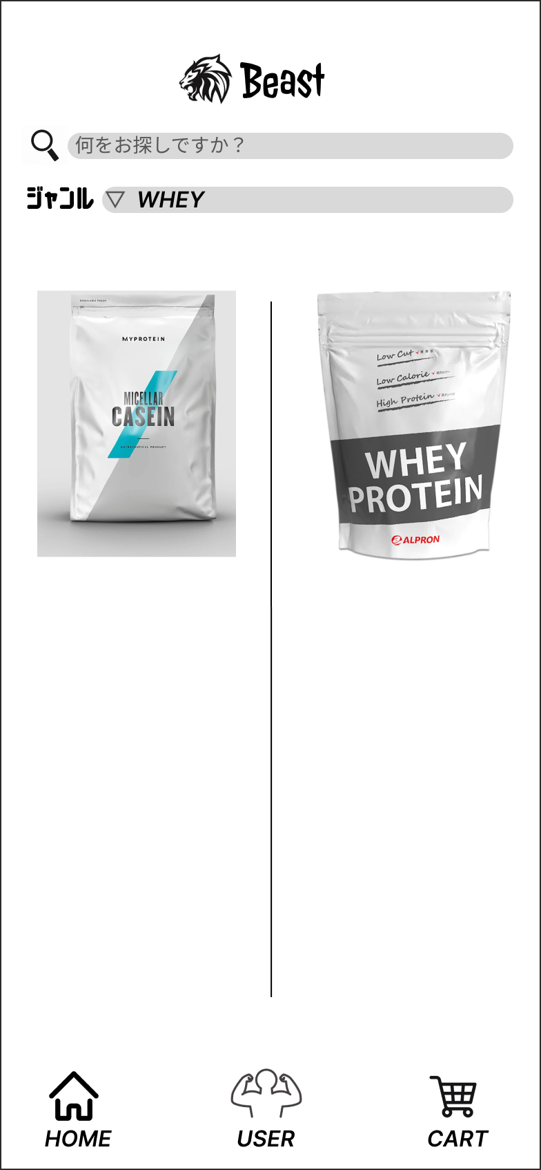
③
 |  |  |  |  |  |  |  |  |  |  |  | １，更新したい商品IDを入力する
 |  |  |  |  |  |  |  |  |  |  |  | ２，更新したい商品名を入力する
 |  |  |  |  |  |  |  |  |  |  |  | ３．更新したい金額を入力する
 |  |  |  |  |  |  |  |  |  |  |  | ４．更新したい商品数を入力する
 |  |  |  |  |  |  |  |  |  |  |  | ５．更新したい詳細を入力する
 |  |  |  |  |  |  |  |  |  |  |  | ６．更新ボタンを押す

④

⑤
⑦
⑥

使用する部品
識別ID | ラベル |  | 入力／表示 | 部品の種類 |  | 表示桁数 | 入力桁数 | データ型 | 文字種 | 初期表示 | 設定元 |  | 設定先 | 説明
① | 商品更新 |  | 表示 | ラベル |  |  |  |  |  |  |  |  |  | 画面のタイトルを表示する
② | 商品ID |  | 入力 | テキストボックス |  |  |  | 文字列 |  |  |  |  |  | 商品IDを入力する
③ | 商品名 |  | 表示 | ボタン |  |  |  |  |  |  |  |  |  | 商品名を入力する
④ | 金額 |  | 入力 | テキストボックス |  |  |  | 文字列 |  |  |  |  |  | 金額を入力する
⑤ | 商品数 |  | 入力 | テキストボックス |  |  |  | 文字列 |  |  |  |  |  | 商品数を入力する
⑥ | 詳細 |  | 入力 | テキストボックス |  |  | 500 | 文字列 |  |  |  |  |  | 商品の詳細を入力する
⑦ | 更新 |  | 表示 | ボタン |  |  |  |  |  |  |  |  |  | 更新を確定する

